表紙
関係者外秘
PJ関係者限り

サンプルプロジェクト
システム機能設計書（画面）
プロジェクト管理システム/汎用エラー

 | 第１．１版

2022-08-23

2. WA10302(汎用エラー)
PJ名 |  |  |  | サンプルプロジェクト |  |  |  |  |  | 成果物名 |  |  |  | システム機能設計書（画面） WA10302/汎用エラー |  |  |  |  | 作成 | TIS |  |  | 2019-05-14
システム名 |  |  |  | サンプルシステム |  |  |  |  |  |  |  |  |  |  |  |  |  |  | 変更 | TIS |  |  | 2022-08-23
サブシステム名 |  |  |  | プロジェクト管理システム

 | 2. WA10302(汎用エラー)
 |  | 2.1. 画面レイアウト

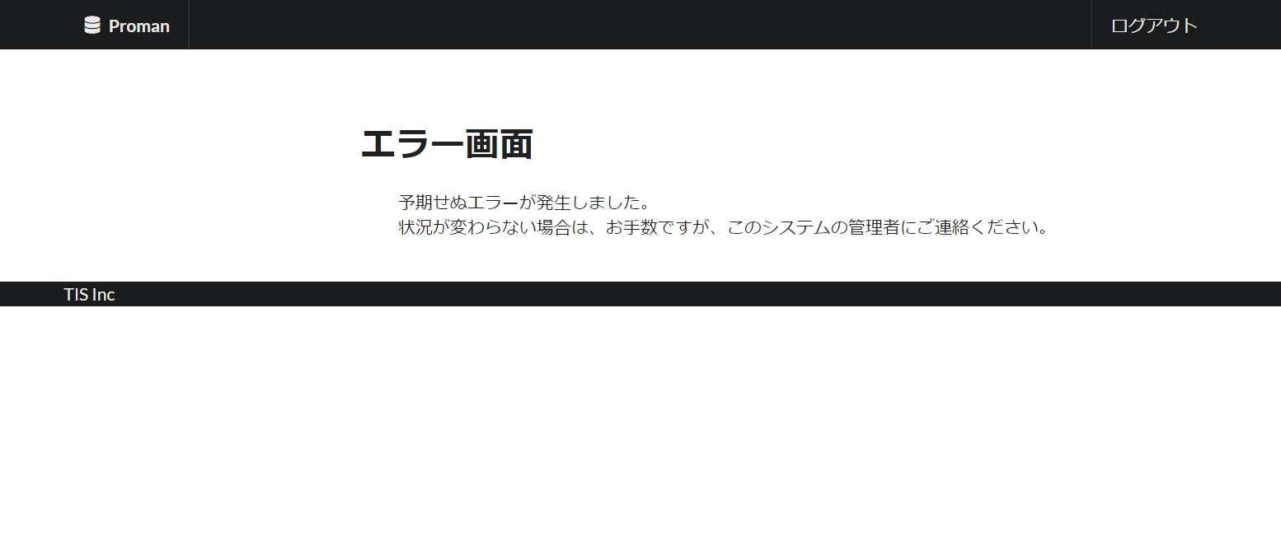

 |  | 2.2. 一覧表示

 |  |  | No. | 領域名 |  |  |  |  | ページング有無 |  |  | ソート条件 |  |  |  |  | 備考
 |  |  | 1 | - |  |  |  |  | - |  |  | - |  |  |  |  | -

 |  | 2.3. 画面項目定義

 |  |  | No. | 表示情報 |  |  |  |  |  |  |  |  |  |  |  |  |  |  |  |  | ドメイン名
 |  |  |  | 画面項目名 |  | 画面項目種別 |  | 情報取得元 |  |  |  |  |  |  |  | 編集仕様 |  | 初期値 |  | 必須

 |  |  | 1 | - |  | - |  | - |  |  |  |  |  |  |  | - |  | - |  | - | -

 |  | 2.4. 入出力一覧

 |  |  | No. | 入出力名 |  |  | 種別 |  |  | I/O | DBアクセス種別 |  |  |  |  |  | 備考
 |  |  |  |  |  |  |  |  |  |  | C | R | U | D | ﾛｯｸ対象
 |  |  | 1 | - |  |  | - |  |  |  | - | - | - | - | - |  | -

 |  | 2.5. 画面イベント一覧

 |  |  | No. | 画面イベント名 |  |  | 発生タイミング |  |  |  |  |  | 画面イベント概要 |  |  |  |  | 正常時遷移先画面 |  |  |  | サーバ通信有無
 |  |  | 1 | 初期表示 |  |  | ‐ |  |  |  |  |  | 汎用エラー画面を表示する。 |  |  |  |  | - |  |  |  | あり(同期)

 |  | 2.6. 画面イベント詳細
 |  |  | 2.6.1. 初期表示イベント

 |  |  |  | (1) バリデーション処理

 |  |  |  |  | なし。

 |  |  |  | (2) 表示処理

 |  |  |  |  | なし。

3. WA10302(二重サブミット)
PJ名 |  |  |  | サンプルプロジェクト |  |  |  |  |  | 成果物名 |  |  |  | システム機能設計書（画面） WA10302/汎用エラー |  |  |  |  | 作成 | TIS |  |  | 2019-05-14
システム名 |  |  |  | サンプルシステム |  |  |  |  |  |  |  |  |  |  |  |  |  |  | 変更 | TIS |  |  | 2022-08-23
サブシステム名 |  |  |  | プロジェクト管理システム

 | 3. WA10302(二重サブミットエラー)
 |  | 3.1. 画面レイアウト

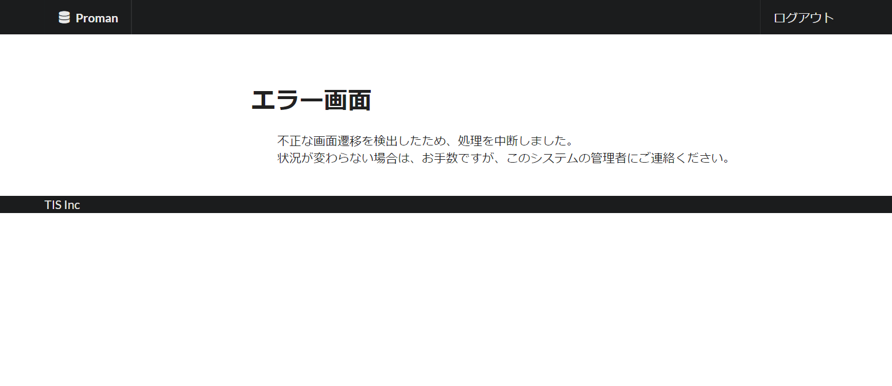

 |  | 3.2. 一覧表示

 |  |  | No. | 領域名 |  |  |  |  | ページング有無 |  |  | ソート条件 |  |  |  |  | 備考
 |  |  | 1 | - |  |  |  |  | - |  |  | - |  |  |  |  | -

 |  | 3.3. 画面項目定義

 |  |  | No. | 表示情報 |  |  |  |  |  |  |  |  |  |  |  |  |  |  |  |  | ドメイン名
 |  |  |  | 画面項目名 |  | 画面項目種別 |  | 情報取得元 |  |  |  |  |  |  |  | 編集仕様 |  | 初期値 |  | 必須

 |  |  | 1 | - |  | - |  | - |  |  |  |  |  |  |  | - |  | - |  | - | -

 |  | 3.4. 入出力一覧

 |  |  | No. | 入出力名 |  |  | 種別 |  |  | I/O | DBアクセス種別 |  |  |  |  |  | 備考
 |  |  |  |  |  |  |  |  |  |  | C | R | U | D | ﾛｯｸ対象
 |  |  | 1 | - |  |  | - |  |  |  | - | - | - | - | - |  | -

 |  | 3.5. 画面イベント一覧

 |  |  | No. | 画面イベント名 |  |  | 発生タイミング |  |  |  |  |  | 画面イベント概要 |  |  |  |  | 正常時遷移先画面 |  |  |  | サーバ通信有無
 |  |  | 1 | 初期表示 |  |  | ‐ |  |  |  |  |  | 汎用エラー画面を表示する。 |  |  |  |  | - |  |  |  | あり(同期)

 |  | 3.6. 画面イベント詳細
 |  |  | 3.6.1. 初期表示イベント

 |  |  |  | (1) バリデーション処理

 |  |  |  |  | なし。

 |  |  |  | (2) 表示処理

 |  |  |  |  | なし。

4. WA10302(排他エラー)
PJ名 |  |  |  | サンプルプロジェクト |  |  |  |  |  | 成果物名 |  |  |  | システム機能設計書（画面） WA10302/汎用エラー |  |  |  |  | 作成 | TIS |  |  | 2019-05-14
システム名 |  |  |  | サンプルシステム |  |  |  |  |  |  |  |  |  |  |  |  |  |  | 変更 | TIS |  |  | 2022-08-23
サブシステム名 |  |  |  | プロジェクト管理システム

 | 4. WA10302(排他エラー)
 |  | 4.1. 画面レイアウト

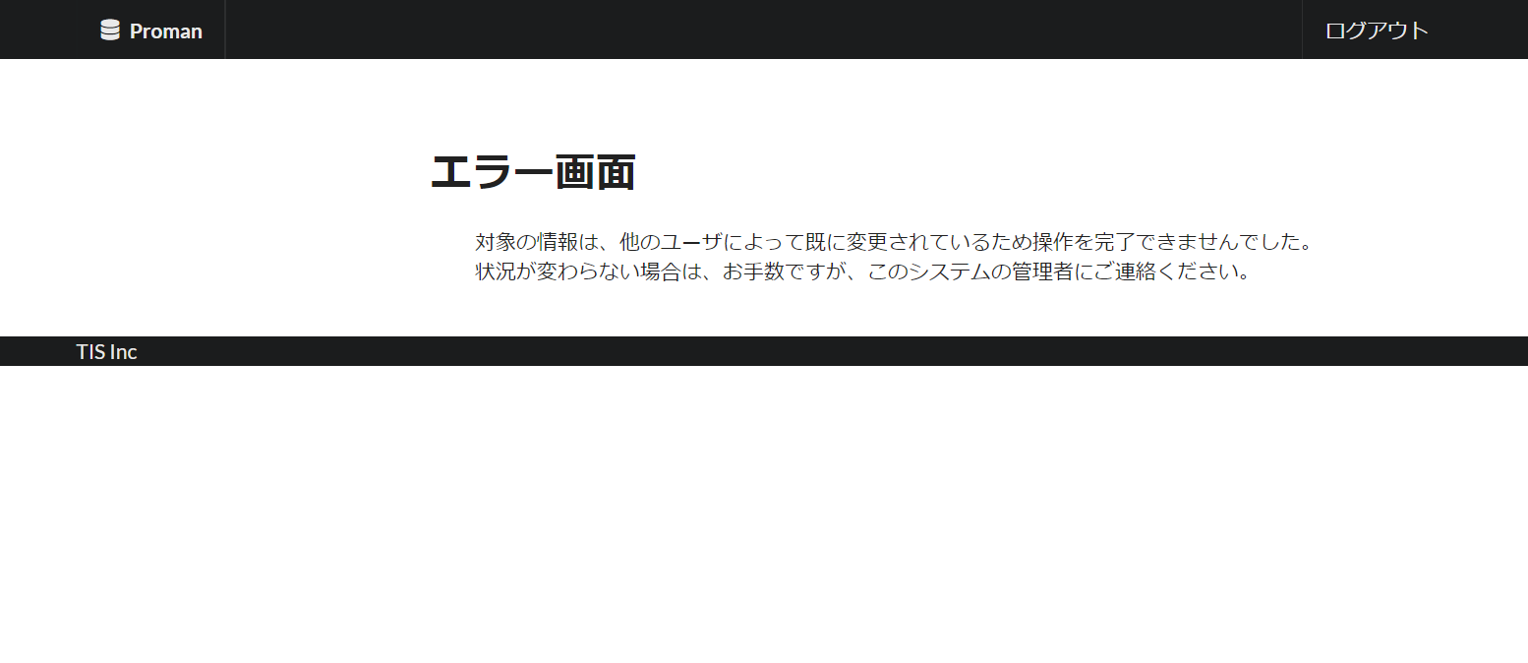

 |  | 4.2. 一覧表示

 |  |  | No. | 領域名 |  |  |  |  | ページング有無 |  |  | ソート条件 |  |  |  |  | 備考
 |  |  | 1 | - |  |  |  |  | - |  |  | - |  |  |  |  | -

 |  | 4.3. 画面項目定義

 |  |  | No. | 表示情報 |  |  |  |  |  |  |  |  |  |  |  |  |  |  |  |  | ドメイン名
 |  |  |  | 画面項目名 |  | 画面項目種別 |  | 情報取得元 |  |  |  |  |  |  |  | 編集仕様 |  | 初期値 |  | 必須

 |  |  | 1 | - |  | - |  | - |  |  |  |  |  |  |  | - |  | - |  | - | -

 |  | 4.4. 入出力一覧

 |  |  | No. | 入出力名 |  |  | 種別 |  |  | I/O | DBアクセス種別 |  |  |  |  |  | 備考
 |  |  |  |  |  |  |  |  |  |  | C | R | U | D | ﾛｯｸ対象
 |  |  | 1 | - |  |  | - |  |  |  | - | - | - | - | - |  | -

 |  | 4.5. 画面イベント一覧

 |  |  | No. | 画面イベント名 |  |  | 発生タイミング |  |  |  |  |  | 画面イベント概要 |  |  |  |  | 正常時遷移先画面 |  |  |  | サーバ通信有無
 |  |  | 1 | 初期表示 |  |  | ‐ |  |  |  |  |  | 汎用エラー画面を表示する。 |  |  |  |  | - |  |  |  | あり(同期)

 |  | 4.6. 画面イベント詳細
 |  |  | 4.6.1. 初期表示イベント

 |  |  |  | (1) バリデーション処理

 |  |  |  |  | なし。

 |  |  |  | (2) 表示処理

 |  |  |  |  | なし。

5. WA10302(ページ未存在エラー)
PJ名 |  |  |  | サンプルプロジェクト |  |  |  |  |  | 成果物名 |  |  |  | システム機能設計書（画面） WA10302/汎用エラー |  |  |  |  | 作成 | TIS |  |  | 2019-05-14
システム名 |  |  |  | サンプルシステム |  |  |  |  |  |  |  |  |  |  |  |  |  |  | 変更 | TIS |  |  | 2022-08-23
サブシステム名 |  |  |  | プロジェクト管理システム

 | 5. WA10302(ページ未存在エラー)
 |  | 5.1. 画面レイアウト

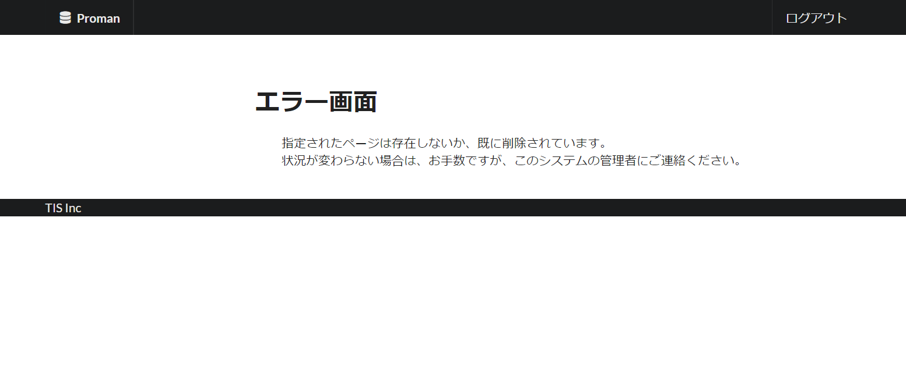

 |  | 5.2. 一覧表示

 |  |  | No. | 領域名 |  |  |  |  | ページング有無 |  |  | ソート条件 |  |  |  |  | 備考
 |  |  | 1 | - |  |  |  |  | - |  |  | - |  |  |  |  | -

 |  | 5.3. 画面項目定義

 |  |  | No. | 表示情報 |  |  |  |  |  |  |  |  |  |  |  |  |  |  |  |  | ドメイン名
 |  |  |  | 画面項目名 |  | 画面項目種別 |  | 情報取得元 |  |  |  |  |  |  |  | 編集仕様 |  | 初期値 |  | 必須

 |  |  | 1 | - |  | - |  | - |  |  |  |  |  |  |  | - |  | - |  | - | -

 |  | 5.4. 入出力一覧

 |  |  | No. | 入出力名 |  |  | 種別 |  |  | I/O | DBアクセス種別 |  |  |  |  |  | 備考
 |  |  |  |  |  |  |  |  |  |  | C | R | U | D | ﾛｯｸ対象
 |  |  | 1 | - |  |  | - |  |  |  | - | - | - | - | - |  | -

 |  | 5.5. 画面イベント一覧

 |  |  | No. | 画面イベント名 |  |  | 発生タイミング |  |  |  |  |  | 画面イベント概要 |  |  |  |  | 正常時遷移先画面 |  |  |  | サーバ通信有無
 |  |  | 1 | 初期表示 |  |  | ‐ |  |  |  |  |  | 汎用エラー画面を表示する。 |  |  |  |  | - |  |  |  | あり(同期)

 |  | 5.6. 画面イベント詳細
 |  |  | 5.6.1. 初期表示イベント

 |  |  |  | (1) バリデーション処理

 |  |  |  |  | なし。

 |  |  |  | (2) 表示処理

 |  |  |  |  | なし。

6. WA10302(権限エラー)
PJ名 |  |  |  | サンプルプロジェクト |  |  |  |  |  | 成果物名 |  |  |  | システム機能設計書（画面） WA10302/汎用エラー |  |  |  |  | 作成 | TIS |  |  | 2019-05-14
システム名 |  |  |  | サンプルシステム |  |  |  |  |  |  |  |  |  |  |  |  |  |  | 変更 | TIS |  |  | 2022-08-23
サブシステム名 |  |  |  | プロジェクト管理システム

 | 6. WA10302(権限エラー)
 |  | 6.1. 画面レイアウト



 |  | 6.2. 一覧表示

 |  |  | No. | 領域名 |  |  |  |  | ページング有無 |  |  | ソート条件 |  |  |  |  | 備考
 |  |  | 1 | - |  |  |  |  | - |  |  | - |  |  |  |  | -

 |  | 6.3. 画面項目定義

 |  |  | No. | 表示情報 |  |  |  |  |  |  |  |  |  |  |  |  |  |  |  |  | ドメイン名
 |  |  |  | 画面項目名 |  | 画面項目種別 |  | 情報取得元 |  |  |  |  |  |  |  | 編集仕様 |  | 初期値 |  | 必須

 |  |  | 1 | - |  | - |  | - |  |  |  |  |  |  |  | - |  | - |  | - | -

 |  | 6.4. 入出力一覧

 |  |  | No. | 入出力名 |  |  | 種別 |  |  | I/O | DBアクセス種別 |  |  |  |  |  | 備考
 |  |  |  |  |  |  |  |  |  |  | C | R | U | D | ﾛｯｸ対象
 |  |  | 1 | - |  |  | - |  |  |  | - | - | - | - | - |  | -

 |  | 6.5. 画面イベント一覧

 |  |  | No. | 画面イベント名 |  |  | 発生タイミング |  |  |  |  |  | 画面イベント概要 |  |  |  |  | 正常時遷移先画面 |  |  |  | サーバ通信有無
 |  |  | 1 | 初期表示 |  |  | ‐ |  |  |  |  |  | 汎用エラー画面を表示する。 |  |  |  |  | - |  |  |  | あり(同期)

 |  | 6.6. 画面イベント詳細
 |  |  | 6.6.1. 初期表示イベント

 |  |  |  | (1) バリデーション処理

 |  |  |  |  | なし。

 |  |  |  | (2) 表示処理

 |  |  |  |  | なし。

7. WA10302(セッションエラー)
PJ名 |  |  |  | サンプルプロジェクト |  |  |  |  |  | 成果物名 |  |  |  | システム機能設計書（画面） WA10302/汎用エラー |  |  |  |  | 作成 | TIS |  |  | 2019-05-14
システム名 |  |  |  | サンプルシステム |  |  |  |  |  |  |  |  |  |  |  |  |  |  | 変更 | TIS |  |  | 2022-08-23
サブシステム名 |  |  |  | プロジェクト管理システム

 | 7. WA10302(セッションエラー)
 |  | 7.1. 画面レイアウト



 |  | 7.2. 一覧表示

 |  |  | No. | 領域名 |  |  |  |  | ページング有無 |  |  | ソート条件 |  |  |  |  | 備考
 |  |  | 1 | - |  |  |  |  | - |  |  | - |  |  |  |  | -

 |  | 7.3. 画面項目定義

 |  |  | No. | 表示情報 |  |  |  |  |  |  |  |  |  |  |  |  |  |  |  |  | ドメイン名
 |  |  |  | 画面項目名 |  | 画面項目種別 |  | 情報取得元 |  |  |  |  |  |  |  | 編集仕様 |  | 初期値 |  | 必須

 |  |  | 1 | - |  | - |  | - |  |  |  |  |  |  |  | - |  | - |  | - | -

 |  | 7.4. 入出力一覧

 |  |  | No. | 入出力名 |  |  | 種別 |  |  | I/O | DBアクセス種別 |  |  |  |  |  | 備考
 |  |  |  |  |  |  |  |  |  |  | C | R | U | D | ﾛｯｸ対象
 |  |  | 1 | - |  |  | - |  |  |  | - | - | - | - | - |  | -

 |  | 7.5. 画面イベント一覧

 |  |  | No. | 画面イベント名 |  |  | 発生タイミング |  |  |  |  |  | 画面イベント概要 |  |  |  |  | 正常時遷移先画面 |  |  |  | サーバ通信有無
 |  |  | 1 | 初期表示 |  |  | ‐ |  |  |  |  |  | 汎用エラー画面を表示する。 |  |  |  |  | - |  |  |  | あり(同期)

 |  | 7.6. 画面イベント詳細
 |  |  | 7.6.1. 初期表示イベント

 |  |  |  | (1) バリデーション処理

 |  |  |  |  | なし。

 |  |  |  | (2) 表示処理

 |  |  |  |  | なし。

8. WA10302(サイズ超過エラー)
PJ名 |  |  |  | サンプルプロジェクト |  |  |  |  |  | 成果物名 |  |  |  | システム機能設計書（画面） WA10302/汎用エラー |  |  |  |  | 作成 | TIS |  |  | 2019-05-14
システム名 |  |  |  | サンプルシステム |  |  |  |  |  |  |  |  |  |  |  |  |  |  | 変更 | TIS |  |  | 2022-08-23
サブシステム名 |  |  |  | プロジェクト管理システム

 | 8. WA10302(サイズ超過エラー)
 |  | 8.1. 画面レイアウト

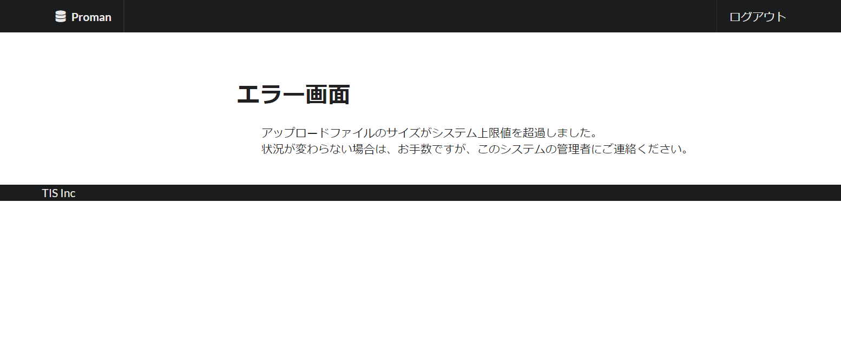

 |  | 8.2. 一覧表示

 |  |  | No. | 領域名 |  |  |  |  | ページング有無 |  |  | ソート条件 |  |  |  |  | 備考
 |  |  | 1 | - |  |  |  |  | - |  |  | - |  |  |  |  | -

 |  | 8.3. 画面項目定義

 |  |  | No. | 表示情報 |  |  |  |  |  |  |  |  |  |  |  |  |  |  |  |  | ドメイン名
 |  |  |  | 画面項目名 |  | 画面項目種別 |  | 情報取得元 |  |  |  |  |  |  |  | 編集仕様 |  | 初期値 |  | 必須

 |  |  | 1 | - |  | - |  | - |  |  |  |  |  |  |  | - |  | - |  | - | -

 |  | 8.4. 入出力一覧

 |  |  | No. | 入出力名 |  |  | 種別 |  |  | I/O | DBアクセス種別 |  |  |  |  |  | 備考
 |  |  |  |  |  |  |  |  |  |  | C | R | U | D | ﾛｯｸ対象
 |  |  | 1 | - |  |  | - |  |  |  | - | - | - | - | - |  | -

 |  | 8.5. 画面イベント一覧

 |  |  | No. | 画面イベント名 |  |  | 発生タイミング |  |  |  |  |  | 画面イベント概要 |  |  |  |  | 正常時遷移先画面 |  |  |  | サーバ通信有無
 |  |  | 1 | 初期表示 |  |  | ‐ |  |  |  |  |  | 汎用エラー画面を表示する。 |  |  |  |  | - |  |  |  | あり(同期)

 |  | 8.6. 画面イベント詳細
 |  |  | 8.6.1. 初期表示イベント

 |  |  |  | (1) バリデーション処理

 |  |  |  |  | なし。

 |  |  |  | (2) 表示処理

 |  |  |  |  | なし。

10. WA10302(操作エラー)
PJ名 |  |  |  | サンプルプロジェクト |  |  |  |  |  | 成果物名 |  |  |  | システム機能設計書（画面） WA10302/汎用エラー |  |  |  |  | 作成 | TIS |  |  | 2019-05-14
システム名 |  |  |  | サンプルシステム |  |  |  |  |  |  |  |  |  |  |  |  |  |  | 変更 | TIS |  |  | 2022-08-23
サブシステム名 |  |  |  | プロジェクト管理システム

 | 10. WA10302(操作エラー)
 |  | 10.1. 画面レイアウト

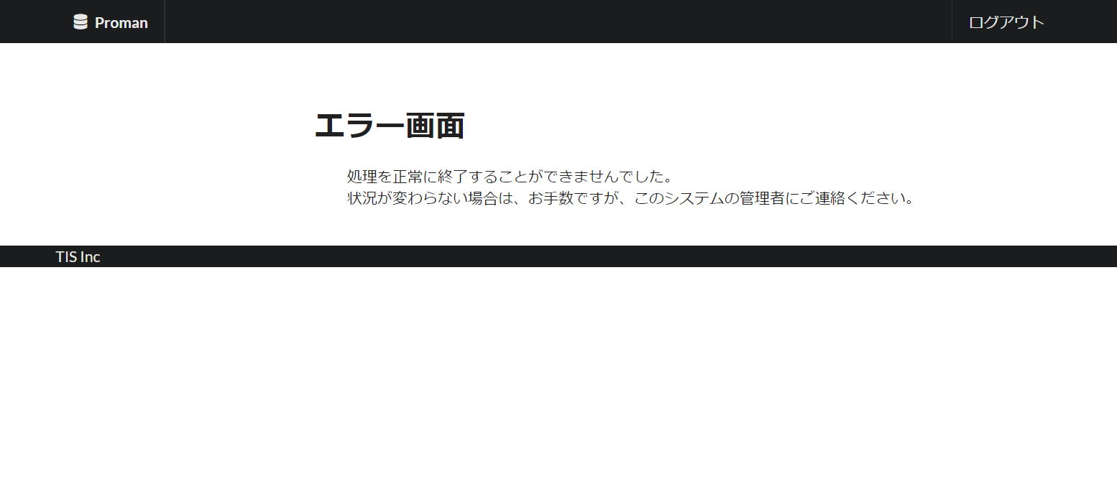

 |  | 10.2. 一覧表示

 |  |  | No. | 領域名 |  |  |  |  | ページング有無 |  |  | ソート条件 |  |  |  |  | 備考
 |  |  | 1 | - |  |  |  |  | - |  |  | - |  |  |  |  | -

 |  | 10.3. 画面項目定義

 |  |  | No. | 表示情報 |  |  |  |  |  |  |  |  |  |  |  |  |  |  |  |  | ドメイン名
 |  |  |  | 画面項目名 |  | 画面項目種別 |  | 情報取得元 |  |  |  |  |  |  |  | 編集仕様 |  | 初期値 |  | 必須

 |  |  | 1 | - |  | - |  | - |  |  |  |  |  |  |  | - |  | - |  | - | -

 |  | 10.4. 入出力一覧

 |  |  | No. | 入出力名 |  |  | 種別 |  |  | I/O | DBアクセス種別 |  |  |  |  |  | 備考
 |  |  |  |  |  |  |  |  |  |  | C | R | U | D | ﾛｯｸ対象
 |  |  | 1 | - |  |  | - |  |  |  | - | - | - | - | - |  | -

 |  | 10.5. 画面イベント一覧

 |  |  | No. | 画面イベント名 |  |  | 発生タイミング |  |  |  |  |  | 画面イベント概要 |  |  |  |  | 正常時遷移先画面 |  |  |  | サーバ通信有無
 |  |  | 1 | 初期表示 |  |  | ‐ |  |  |  |  |  | 汎用エラー画面を表示する。 |  |  |  |  | - |  |  |  | あり(同期)

 |  | 10.6. 画面イベント詳細
 |  |  | 10.6.1. 初期表示イベント

 |  |  |  | (1) バリデーション処理

 |  |  |  |  | なし。

 |  |  |  | (2) 表示処理

 |  |  |  |  | なし。

11. WA10302(データ未存在エラー)
PJ名 |  |  |  | サンプルプロジェクト |  |  |  |  |  | 成果物名 |  |  |  | システム機能設計書（画面） WA10302/汎用エラー |  |  |  |  | 作成 | TIS |  |  | 2019-05-14
システム名 |  |  |  | サンプルシステム |  |  |  |  |  |  |  |  |  |  |  |  |  |  | 変更 | TIS |  |  | 2022-08-23
サブシステム名 |  |  |  | プロジェクト管理システム

 | 11. WA10302(データ未存在エラー)
 |  | 11.1. 画面レイアウト


 |  | 11.2. 一覧表示

 |  |  | No. | 領域名 |  |  |  |  | ページング有無 |  |  | ソート条件 |  |  |  |  | 備考
 |  |  | 1 | - |  |  |  |  | - |  |  | - |  |  |  |  | -

 |  | 11.3. 画面項目定義

 |  |  | No. | 表示情報 |  |  |  |  |  |  |  |  |  |  |  |  |  |  |  |  | ドメイン名
 |  |  |  | 画面項目名 |  | 画面項目種別 |  | 情報取得元 |  |  |  |  |  |  |  | 編集仕様 |  | 初期値 |  | 必須

 |  |  | 1 | - |  | - |  | - |  |  |  |  |  |  |  | - |  | - |  | - | -

 |  | 11.4. 入出力一覧

 |  |  | No. | 入出力名 |  |  | 種別 |  |  | I/O | DBアクセス種別 |  |  |  |  |  | 備考
 |  |  |  |  |  |  |  |  |  |  | C | R | U | D | ﾛｯｸ対象
 |  |  | 1 | - |  |  | - |  |  |  | - | - | - | - | - |  | -

 |  | 11.5. 画面イベント一覧

 |  |  | No. | 画面イベント名 |  |  | 発生タイミング |  |  |  |  |  | 画面イベント概要 |  |  |  |  | 正常時遷移先画面 |  |  |  | サーバ通信有無
 |  |  | 1 | 初期表示 |  |  | ‐ |  |  |  |  |  | 汎用エラー画面を表示する。 |  |  |  |  | - |  |  |  | あり(同期)

 |  | 11.6. 画面イベント詳細
 |  |  | 11.6.1. 初期表示イベント

 |  |  |  | (1) バリデーション処理

 |  |  |  |  | なし。

 |  |  |  | (2) 表示処理

 |  |  |  |  | なし。

